BG RĐ
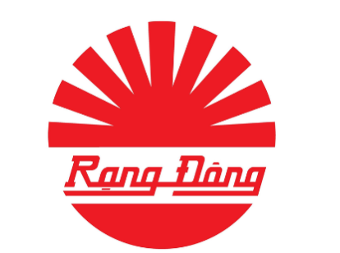
CN CÔNG TY CỔ PHẦN BÓNG ĐÈN PHÍCH NƯỚC RẠNG ĐÔNG TẠI BIÊN HÒA
Địa chỉ: Số 14A-18 KDC Mở Rộng, Phường Trấn Biên, Đồng Nai
Website: www.rangdong.com.vn
Điện thoại: 0372670615 Mail: luuvantuan2794@gmail.com
Mã số thuế: 0101 526 991-005
BẢNG BÁO GIÁ SẢN PHẨM

Kính gửi : Quý Khách hàng
- Địa chỉ:
- Người nhận: ................................
- Điện thoại: .................................
- Email: .........................................
- Tên dự án: ...................................
Nơi gửi :CN Công ty CP Bóng đèn Phích nước Rạng Đông Tại Biên Hòa
- Địa chỉ: 14A-18 KDC Mở rộng, P Trấn Biên, Đồng Nai
- Người gửi : Lưu Văn Tuấn
- Bộ Phận : Phòng Dự Án
- Điện thoại: 0372 670 615
- Email: luuvantuan2794@gmail.com
Trước tiên, Chúng tôi rất cảm ơn quý khách đã quan tâm đến sản phẩm và dịch vụ của Công ty. Dựa theo yêu cầu của Quý khách hàng, Chúng tôi hân hạnh được đề nghị báo giá sản phẩm như dưới đây:
Đvt: đồng /đvt; chưa có 8% VAT
TT | Tên sản phẩm | Số lượng (cái) | Giá bán niêm yết |  | Giá bán xin duyệt cho Quý Khách hàng
 |  |  | Đơn giá | Thành tiền (đồng) | Đơn giá | Thành tiền (đồng)
1
2
3
4
5
6
 | Thành tiền |  |  | - |  | -
 | Thuế GTGT 8% |  |  | - |  | -
 | Tổng tiền ghi trên hóa đơn |  |  | - |  | -
Ghi chú:
 |  |  |  | Biên Hòa, ngày tháng năm 2025
* | Hiệu lực báo giá: 07 ngày |  |  | Đại Diện Rạng Đông
* | Hình thức thanh toán: Thanh toán trước 100% giá trị đơn hàng
* | Tên đơn vị: Chi Nhánh công ty cổ phần Bóng đèn phích nước Rạng Đông Tại Biên Hòa Tài khoản : 050002941950 Ngân hàng Sacombank PGD Biên Hoà
* | Bảo hành sản phẩm: + Sản phẩm LED : 24 tháng + Sản phẩm LED chiếu sáng đường : 60 tháng + Sản phẩm thiết bị chiếu sáng : 12 tháng"

